Форма паспорта
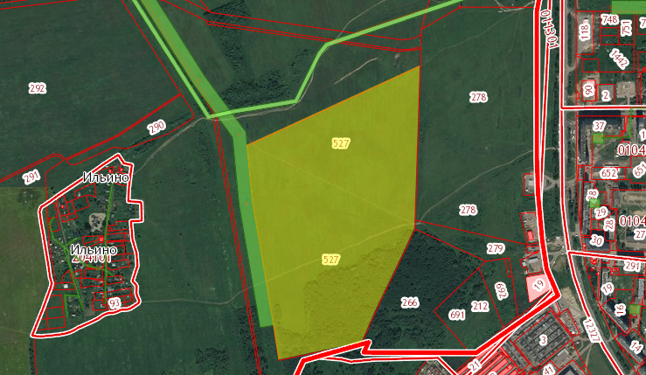
ПАСПОРТ
земельного участка ("Гринфилд")

 |  | 1. Общие характеристики площадки

 | Наименование муниципального района/города |  |  | Ярославский муниципальный район

 | Наименование площадки |  |  | -

 | Место расположения участка (адрес) |  | Наименование населенного пункта/привязка к местности | Ярославская область, Ярославский район, с/о Бекреневский в районе д.Ильино
 |  |  | Улица
 |  |  | Дом №
 |  |  | Иное описание местоположения | -
 | Общая площадь участка (кв.м) |  |  | 300000 |  | Возможность расширения (да/нет) |  |  | нет | Возможность расширения до (кв.м) | нет
 | Размеры площадки (га) |  |  | 30
 | Категория земель |  |  | земли запаса
 | Кадастровый номер участка |  |  | 76:17:204401:527
 | Система координат участка |  |  | МСК 76
 | Вид разрешенного использования участка по документу |  |  | для сельскохозяйственного использования
 | Кадастровая стоимость участка (руб.) |  |  | #NAME? |  | Удельный показатель кадастровой стоимости (руб./кв.м) |  |  |  | Номер группы ВРИ по результатам государственной кадастровой оценки | -
 | Возможность/варианты изменения кадастровой стоимости |  |  | 1) на основании решения комиссии Росреестра; 2) в судебном порядке на основании проведенной независимой оценки
 | Обременения, ограничения участка |  |  | -
 | Решение рабочей группы координационного совета |  |  | -
 | Зона, в соответствии с документами территориального планирования/градостроительным регламентом
 | Наличие утвержденного проекта планировки территории |  |  |  |  | 0
 | Близлежащие объекты (жилая застройка, промышленные и сельскохозяйственные предприятия), их удаленность от границ участка (м) |  |  |  |  | жилая застройка (ИЖС, многоквартирный жилой дом )
 | Описание инфраструктурного развития и потребностей окружающей местности, микрорайона |  |  |  |  | использование земельного участка в рамках сложившейся жилой и инфраструктурной застройки

 |  | 2. Собственник земельного участка/орган, уполномоченный распоряжаться участком

 | Наименование |  |  | Ярославскийо муниципальный район
 | Юридический адрес |  |  | г. Ярославль, ул. Зои Козьмодемьянской, д.10 "а"
 | Контактное лицо (ФИО) |  |  | Григорьева Наталья Викторовна |  |  |  |  | Должность | председатель комитета по управлению муниципальным имуществом Администрации ЯМР ЯО
 | Код |  | Телефон | 42-96-71 |  |  |  |  | Факс | 42-96-71
 | E-mail |  |  | kumiymr@mail.ru |  |  |  |  | www
 |  |  |  | Аренда (на торгах) |  | Краткое описание процедуры предоставления |  |  | торги проводятся в форме аукциона, по результатам которого заключается договор аренды земельного участка по цене последнего предложения о размере годовой арендной платы за использование земельного участка
 |  |  |  |  |  | Общая стоимость приобретения участка (тыс.руб., с НДС/без НДС) |  |  | определяется по результатам отчета независимой оценочной экспертизы
 |  |  |  |  |  | Годовой размер арендной платы (руб.) |  |  | определяется по результатам проведения аукциона по продаже права аренды земельного участка
 |  |  |  | Аренда (без торгов) |  | Краткое описание процедуры предоставления |  |  | без торгов по положениям Закона ЯО № 14-з
 |  |  |  |  |  | Годовой размер арендной платы (руб.) |  |  | 0,063 % кадастровой стоимости (постановление Правительства ЯО от 24.12.2008 № 710-п)
 |  |  |  | Собственность |  | Процедура предоставления (на торгах/без торгов)
 |  |  |  |  |  | Краткое описание процедуры предоставления |  |  | заключение договора купли-продажи участка по основаниям, предусмотренным ст. 39.20 Земельного кодексаРФ
 |  |  |  |  |  | Общая стоимость приобретения участка (тыс.руб., с НДС/без НДС) |  |  | 15 % кадастровой стоимости земельного участка
 |  |  |  |  |  | Годовой размер земельного налога (руб.) |  |  | 1,5 % кадастровой стоимости земельного участка

 |  | 3. Удалённость и окружение площадки

 | Удалённость от административного центра (км) |  |  |  |  |  | расположен в районе д.Ильино Ярославского района Ярославской области (Ивняковское сельское поселение)
 | Удаленность от ближайшего населенного пункта (км)
 | Удаленность от ближайшей грузовой железнодорожной станции (название) (км) |  |  |  |  |  | -
 | Удалённость от дороги шоссейного типа (км) |  |  |  |  |  | -
 | Возможность/процедура обустройства съезда
 | Удаленность от причала/речного порта (км) |  |  |  |  |  | -
 | Удаленность от ближайшего пожарного депо (км) |  |  |  |  |  | -

 |  | 4. Обеспеченность площадки инженерной и транспортной инфраструктурой

 | Ресурс |  |  | Единица измерения |  | Наличие (да/нет), если "да", то значение |  | Удалённость от источника ресурсов (м), наименование сетевых организаций и гарантирующих поставщиков |  | Стоимость подключения, млн.руб. | Возможность увеличения (да/нет)
 | Сеть электроснабжения |  |  | кВт |  |  |  |  |  | - | -
 | Водоснабжение |  |  | куб.м в час |  |  |  |  |  | - | -
 | Техническое водоснабжение |  |  | куб.м в час |  |  |  |  |  | - | -
 | Канализация |  |  | куб.м в час |  |  |  |  |  | - | -
 | Теплоснабжение |  |  | Гкал/час |  |  |  |  |  | - | -
 | Газ |  |  | куб.м в час |  |  |  |  |  | - | -
 | Пар |  |  | Бар |  | - |  | - |  | - | -
 | Телефонная сеть |  |  | Абонентов |  | - |  | - |  | - | -
 | Доступ в Интернет |  |  | Гбит/с |  | - |  | - |  | - | -
 | Прочие виды |  |  |  |  | - |  | - |  | - | -

 |  | 5. Другие характеристики участка

 | Вид грунта |  |  |  | -
 | Рельеф площадки |  |  |  | -
 | Глубина промерзания грунта |  |  |  | -
 | Уровень грунтовых вод |  |  |  | -
 | Возможность затопления |  |  |  | -
 | Дополнительная информация: обременения, охранные зоны и т.д. |  |  |  | -

 |  | 6. Приложения
 |  | 6.1. Фотографические материалы
 |  | 6.2. Рисунок №1. Общий план месторасположения участка

